Sheet1
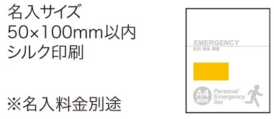
提 案 書

１DAY災害対策 19点セット SB-50 |  | 参考上代 | ¥5,000 | 販売価格
 |  | （税別） |  | （税別）
【JAN】 | 4562121886131
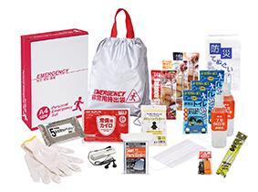
 |  |  | 【商品番号】 SB50-75 【本体サイズ】 非常持出袋：340×390㎜ 【パッケージサイズ】 310×240×85㎜ 【個装形態】 化粧箱入 【入数】 8 【セット内容】 非常持出袋・防災用ウェットティッシュ・FMラジオ・７年保存水×２・カイロ・軍手・静音アルミブランケット・バランススティック×３・レインコート・防災てぬぐい・マスク・フラットホイッスル・発光スティック・携帯用トイレ１P×３ 【商品説明】 １日分の滞在をサポートする、災害対策セット 【備考】 ※セット商品の色柄は写真と異なる場合があります。 【生産国】 中国・日本

